影响AI参数
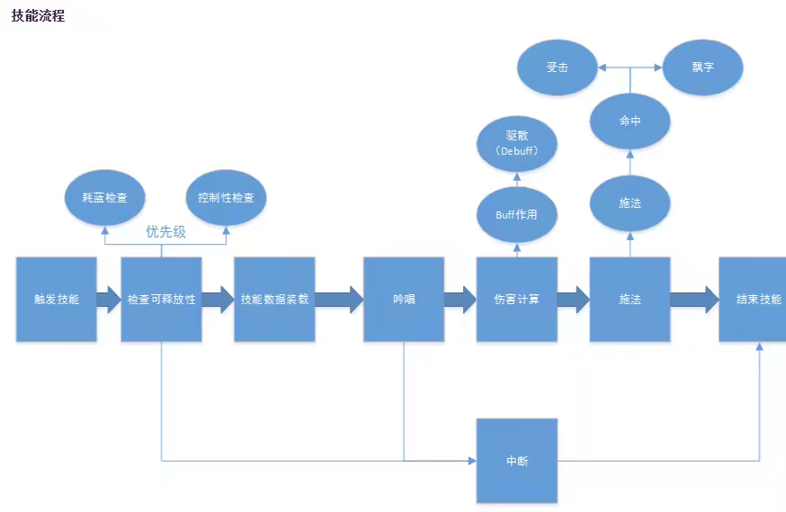

难度行为类别 | 参数A | 参数B | 参数C | 参数D
声音感知范围 | 0m | 1m | …… | 无穷
声音感知强弱 | 强度小 | …… | 强度大
视野角度 | 0度 | 60° | …… | 360°
视野范围 | 0m | 1m | …… | 无穷
巡逻范围（形状长度） | 0m | 1m | …… | 无穷
巡逻方式 | 静止(哨兵) | 可预判 | …… | 不可预判
…… | …… | …… | …… | ……

延申
技能强度/类别(单体) | 技能池、特殊技能
AI数量 | 0 | 1 | …… | 无穷
AI职业搭配 | 近战、远程、辅助、boss、小怪……
buff/debuff | 增伤、减伤……
数值 | …… | …… | …… | ……
…… | …… | …… | ……

